MainPage
Not Designed for Engineering Practice Please see Notes |  |  |  | Local Stress Calculation Sheet |  |  |  |  |  |  |  | Issue Date: 4-July-15
 |  |  |  |  |  |  |  |  |  |  |  | Design Code |  | B31.3
RUN PIPE | Pipe Geometry |  |  | 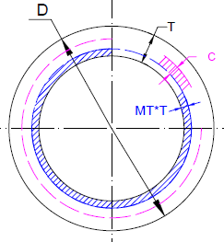 |  |  |  | Design Condition |  |  |  | 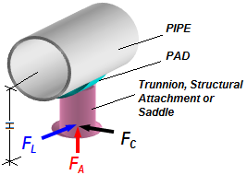
 | Pipe Size (D, mm) |  | 609.6
 | Thickness (T, mm) |  | 9.525 |  |  |  |  | Design Temperature (T, ◦)
 | Mill-Tolerance (MT, %) |  | 12.5 |  |  |  |  | Design Pressure (P, kPag) |  |  | 1000
 | Corrosion Allowance (C, mm) |  | 1.6 |  |  |  |  | Design External Loads
 | Pipe Material |  |  |  |  |  |  |  |  | Sus | Exp
 | Material |  |  |  |  |  |  | Axial Force (FA, KN) |  | 5 | 5
 | Cold Allowable Stress (Sc, Mpa) |  | 137.9 |  |  |  |  | Longitudinal Force (FL, KN) |  | 2 | 2
 | Cold Allowable Stress (Sh, Mpa) |  | 137.9 |  |  |  |  | Circumferential Force (Fc, KN) |  | 1 | 1

ATTACHMENT | Pipe |  |  | Structural A |  |  |  | Structural B |  |  |  | Structural C
 | 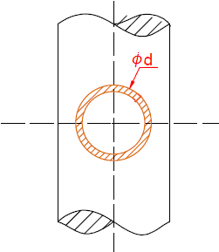 |  |  | 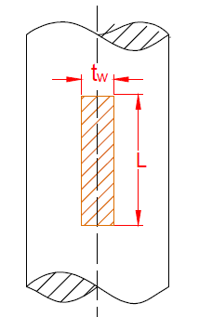 |  |  |  |  |  |  |  | 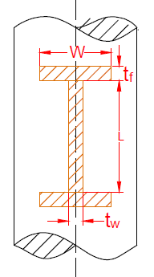

 | Trunnion Size (d, mm) |  | 355.6 | Web Length (L, mm) |  |  | 210 | Web Length (L, mm) |  |  | 200 | Web Length (L, mm) |  |  | 250
 |  |  |  |  |  |  |  |  |  |  |  | Web Thickness (tw, mm) |  |  | 7
 | Trunnion Height (H,mm) |  | 700 | Web Thickness (tw, mm) |  |  | 6 | Web Thickness (tw, mm) |  |  | 6 | Flange Length (W, mm) |  |  | 125
 |  |  |  |  |  |  |  | Distance between Webs (B, mm) |  |  | 240 | Flange Thickness (tf, mm) |  |  | 4
 | Pad Thickness (Tp, mm) |  | 6 | Support Height (H,mm) |  |  | 700 | Support Height (H,mm) |  |  | 700 | Trunnion Height (H,mm) |  |  | 700
 |  |  |  | Pad Thickness (Tp, mm) |  |  | 5 | Pad Thickness (Tp, mm) |  |  | 7 | Pad Thickness (Tp, mm) |  |  | 6
SUS | Longitudinal Local Stress (Mpa) |  | 10.94 | Longitudinal Local Stress (Mpa) |  |  | 2560.81 | Longitudinal Local Stress (Mpa) |  |  | 50.57 | Longitudinal Local Stress (Mpa) |  |  | 98.61
 | Circumferential Local Stress (Mpa) |  | 6.01 | Circumferential Local Stress (Mpa) |  |  | 1407.35 | Circumferential Local Stress (Mpa) |  |  | 27.79 | Circumferential Local Stress (Mpa) |  |  | 54.19
EXP | Longitudinal Local Stress (Mpa) |  | 10.94 | Longitudinal Local Stress (Mpa) |  |  | 2560.81 | Longitudinal Local Stress (Mpa) |  |  | 50.57 | Longitudinal Local Stress (Mpa) |  |  | 98.61
 | Circumferential Local Stress (Mpa) |  | 6.01 | Circumferential Local Stress (Mpa) |  |  | 1407.35 | Circumferential Local Stress (Mpa) |  |  | 27.79 | Circumferential Local Stress (Mpa) |  |  | 54.19
SADDLE | 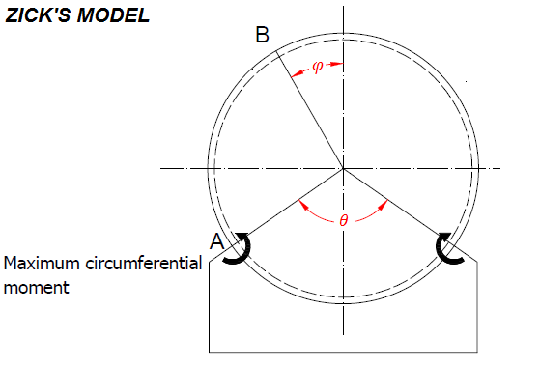 |  |  | 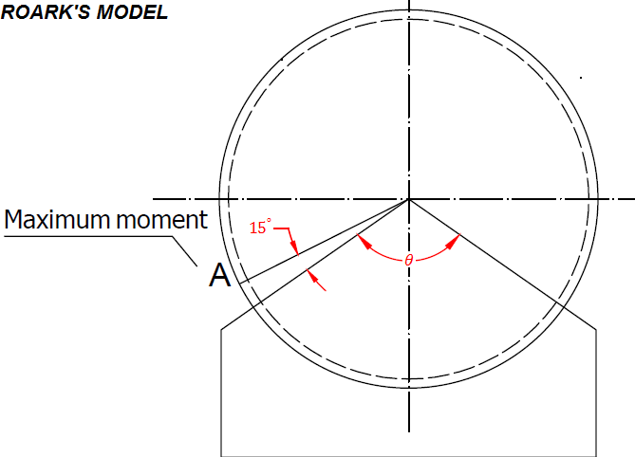 |  |  |  | BARE PIPE ROARK's MODEL | 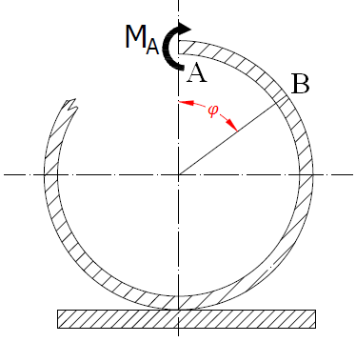 |  |  | BARE PIPE COMBINED METHOD | 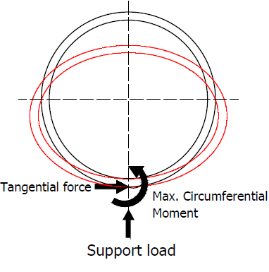

 | Saddle Angle (θ, ◦) |  | 120 | Saddle Angle (θ, ◦) |  |  | 120 |  | Angle at point B (ϕ,deg) |  | 30 |  | Pad Thickness (mm) |  | 6
 | Pad Thickness (Tp, mm) |  | 4 |  |  |  |  |  | Pad Thickness (mm) |  | 7 |  | Max. Circumferential Bending Stress(Mpa) |  | 7.05
 | Max. Circumferential mem. Stress (Mpa) |  | 0.09 | Pad Thickness (Tp, mm) |  |  | 7 |  | Circumferential Bending Stress at B(Mpa)-Pad is considered |  | 3.32
 | Max. Circumferential bending Stress (Mpa) |  | 3.44 | Circumferential Local Stress (Mpa) |  |  | 1.35 |  |  |  |  |  | Max. Circumferential Membrane Stress(Mpa) |  | 0.13
 |  |  |  |  |  |  |  |  | Circumferential membrane Stress at B(Mpa)- Pad is considered |  | 0.08

 |  |  |  |  |  |  |  |  | Max. Circumferential Bending Stress(Mpa) |  | 16.39

LOCAL STRESS VERSUS ATTACHEMENT PARAMETERS

TRUNNION (Local Stresses Versus Trunnion Diameter) |  |  |  |  |  |  |  | Structural A(Local Stresses Versus Web Length)
Max. Trunnion diameter (mm) |  |  | 400 | Trunnion diameter Increment |  |  | 5 | Max. Web Length (mm) |  |  | 360 | Web Length Increment |  |  | 1
 | SL_Sus | SC_SUS | SL_EXP | SC_EXP
355.6 | #N/A | #N/A | 10.943732196 | 6.0143758989
360.6 | #N/A | #N/A | 10.683633039 | 5.8714325162
365.6 | #N/A | #N/A | 10.433571438 | 5.7340054998
370.6 | #N/A | #N/A | 10.193024403 | 5.6018074281
375.6 | #N/A | #N/A | 9.9615029218 | 5.4745695545
380.6 | #N/A | #N/A | 9.7385493371 | 5.3520403622
385.6 | #N/A | #N/A | 9.523734946 | 5.2339842481
390.6 | #N/A | #N/A | 9.31665782 | 5.1201803233
395.6 | #N/A | #N/A | 9.116940811 | 5.0104213175
#N/A | #N/A | #N/A | #N/A | #N/A
#N/A | #N/A | #N/A | #N/A | #N/A
#N/A | #N/A | #N/A | #N/A | #N/A
#N/A | #N/A | #N/A | #N/A | #N/A
#N/A | #N/A | #N/A | #N/A | #N/A
#N/A | #N/A | #N/A | #N/A | #N/A
#N/A | #N/A | #N/A | #N/A | #N/A
#N/A | #N/A | #N/A | #N/A | #N/A
#N/A | #N/A | #N/A | #N/A | #N/A
#N/A | #N/A | #N/A | #N/A | #N/A
#N/A | #N/A | #N/A | #N/A | #N/A
#N/A | #N/A | #N/A | #N/A | #N/A
#N/A | #N/A | #N/A | #N/A | #N/A
#N/A | #N/A | #N/A | #N/A | #N/A
#N/A | #N/A | #N/A | #N/A | #N/A
#N/A | #N/A | #N/A | #N/A | #N/A
#N/A | #N/A | #N/A | #N/A | #N/A
#N/A | #N/A | #N/A | #N/A | #N/A
#N/A | #N/A | #N/A | #N/A | #N/A
#N/A | #N/A | #N/A | #N/A | #N/A
#N/A | #N/A | #N/A | #N/A | #N/A
#N/A | #N/A | #N/A | #N/A | #N/A
#N/A | #N/A | #N/A | #N/A | #N/A
#N/A | #N/A | #N/A | #N/A | #N/A
#N/A | #N/A | #N/A | #N/A | #N/A
#N/A | #N/A | #N/A | #N/A | #N/A
#N/A | #N/A | #N/A | #N/A | #N/A
#N/A | #N/A | #N/A | #N/A | #N/A
#N/A | #N/A | #N/A | #N/A | #N/A
#N/A | #N/A | #N/A | #N/A | #N/A
#N/A | #N/A | #N/A | #N/A | #N/A
#N/A | #N/A | #N/A | #N/A | #N/A
#N/A | #N/A | #N/A | #N/A | #N/A
#N/A | #N/A | #N/A | #N/A | #N/A
#N/A | #N/A | #N/A | #N/A | #N/A
#N/A | #N/A | #N/A | #N/A | #N/A
#N/A | #N/A | #N/A | #N/A | #N/A
#N/A | #N/A | #N/A | #N/A | #N/A
#N/A | #N/A | #N/A | #N/A | #N/A
#N/A | #N/A | #N/A | #N/A | #N/A
#N/A | #N/A | #N/A | #N/A | #N/A
...
 | SL_SUS | SC_SUS | SL_EXP | SC_EXP
210 | #N/A | #N/A | 2560.8087977 | 1407.350476
211 | #N/A | #N/A | 2548.654924 | 1400.6710395
212 | #N/A | #N/A | 2536.6159531 | 1394.0547503
213 | #N/A | #N/A | 2524.690262 | 1387.5007166
214 | #N/A | #N/A | 2512.8762582 | 1381.0080633
215 | #N/A | #N/A | 2501.1723791 | 1374.5759314
216 | #N/A | #N/A | 2489.577091 | 1368.2034782
217 | #N/A | #N/A | 2478.0888885 | 1361.8898763
218 | #N/A | #N/A | 2466.706294 | 1355.6343137
219 | #N/A | #N/A | 2455.4278571 | 1349.4359933
220 | #N/A | #N/A | 2444.2521537 | 1343.2941323
221 | #N/A | #N/A | 2433.1777855 | 1337.2079625
222 | #N/A | #N/A | 2422.2033797 | 1331.1767292
223 | #N/A | #N/A | 2411.3275879 | 1325.1996915
224 | #N/A | #N/A | 2400.5490862 | 1319.2761218
225 | #N/A | #N/A | 2389.8665741 | 1313.4053052
226 | #N/A | #N/A | 2379.2787741 | 1307.58654
227 | #N/A | #N/A | 2368.7844316 | 1301.8191363
228 | #N/A | #N/A | 2358.3823137 | 1296.1024169
229 | #N/A | #N/A | 2348.0712095 | 1290.435716
230 | #N/A | #N/A | 2337.8499288 | 1284.8183796
231 | #N/A | #N/A | 2327.7173023 | 1279.2497653
232 | #N/A | #N/A | 2317.672181 | 1273.7292414
233 | #N/A | #N/A | 2307.7134356 | 1268.2561872
234 | #N/A | #N/A | 2297.839956 | 1262.8299929
235 | #N/A | #N/A | 2288.0506514 | 1257.4500588
236 | #N/A | #N/A | 2278.3444491 | 1252.1157955
237 | #N/A | #N/A | 2268.7202949 | 1246.8266236
238 | #N/A | #N/A | 2259.1771523 | 1241.5819734
239 | #N/A | #N/A | 2249.7140021 | 1236.3812849
240 | #N/A | #N/A | 2240.3298422 | 1231.2240073
241 | #N/A | #N/A | 2231.0236871 | 1226.109599
242 | #N/A | #N/A | 2221.7945678 | 1221.0375274
243 | #N/A | #N/A | 2212.6415311 | 1216.0072688
244 | #N/A | #N/A | 2203.5636396 | 1211.0183079
245 | #N/A | #N/A | 2194.5599713 | 1206.0701381
246 | #N/A | #N/A | 2185.629619 | 1201.1622607
247 | #N/A | #N/A | 2176.7716903 | 1196.2941854
248 | #N/A | #N/A | 2167.9853075 | 1191.4654297
249 | #N/A | #N/A | 2159.2696067 | 1186.6755189
250 | #N/A | #N/A | 2150.623738 | 1181.9239859
251 | #N/A | #N/A | 2142.0468651 | 1177.2103712
252 | #N/A | #N/A | 2133.538165 | 1172.5342223
253 | #N/A | #N/A | 2125.0968276 | 1167.8950942
254 | #N/A | #N/A | 2116.7220559 | 1163.2925487
255 | #N/A | #N/A | 2108.413065 | 1158.7261545
256 | #N/A | #N/A | 2100.1690827 | 1154.1954874
257 | #N/A | #N/A | 2091.9893487 | 1149.7001292
258 | #N/A | #N/A | 2083.8731144 | 1145.2396689
259 | #N/A | #N/A | 2075.8196429 | 1140.8137012
...

Structural B (Local Stresses Versus Distance Between Webs) |  |  |  |  |  |  |  | Structural C(Local Stresses Versus Flange Length)
Max. Distance between Webs (B, mm) |  |  | 400 | Distance between Webs Increment |  |  | 1 | Max. Flange Length (mm) |  |  | 430 | Flange Length Increment |  |  | 5
 | SL_SUS | SC_SUS | SL_EXP | SC_EXP
240 | #N/A | #N/A | 50.566844298 | 27.790154601
241 | #N/A | #N/A | 50.559429843 | 27.78607982
242 | #N/A | #N/A | 50.552105859 | 27.782054758
243 | #N/A | #N/A | 50.544870884 | 27.778078614
244 | #N/A | #N/A | 50.537723487 | 27.7741506
245 | #N/A | #N/A | 50.530662264 | 27.770269945
246 | #N/A | #N/A | 50.52368584 | 27.766435893
247 | #N/A | #N/A | 50.516792866 | 27.762647703
248 | #N/A | #N/A | 50.509982022 | 27.75890465
249 | #N/A | #N/A | 50.503252011 | 27.75520602
250 | #N/A | #N/A | 50.496601564 | 27.751551116
251 | #N/A | #N/A | 50.490029434 | 27.747939253
252 | #N/A | #N/A | 50.483534401 | 27.744369761
253 | #N/A | #N/A | 50.477115268 | 27.740841981
254 | #N/A | #N/A | 50.470770859 | 27.737355267
255 | #N/A | #N/A | 50.464500022 | 27.733908987
256 | #N/A | #N/A | 50.458301629 | 27.730502519
257 | #N/A | #N/A | 50.45217457 | 27.727135255
258 | #N/A | #N/A | 50.446117758 | 27.723806597
259 | #N/A | #N/A | 50.440130127 | 27.720515959
260 | #N/A | #N/A | 50.43421063 | 27.717262765
261 | #N/A | #N/A | 50.42835824 | 27.714046451
262 | #N/A | #N/A | 50.422571949 | 27.710866464
263 | #N/A | #N/A | 50.416850768 | 27.70772226
264 | #N/A | #N/A | 50.411193728 | 27.704613305
265 | #N/A | #N/A | 50.405599875 | 27.701539077
266 | #N/A | #N/A | 50.400068274 | 27.69849906
267 | #N/A | #N/A | 50.394598008 | 27.695492751
268 | #N/A | #N/A | 50.389188175 | 27.692519655
269 | #N/A | #N/A | 50.383837892 | 27.689579286
270 | #N/A | #N/A | 50.378546289 | 27.686671166
271 | #N/A | #N/A | 50.373312514 | 27.683794826
272 | #N/A | #N/A | 50.368135729 | 27.680949806
273 | #N/A | #N/A | 50.363015112 | 27.678135656
274 | #N/A | #N/A | 50.357949856 | 27.675351929
275 | #N/A | #N/A | 50.352939167 | 27.672598192
276 | #N/A | #N/A | 50.347982267 | 27.669874015
277 | #N/A | #N/A | 50.343078391 | 27.667178979
278 | #N/A | #N/A | 50.338226786 | 27.664512669
279 | #N/A | #N/A | 50.333426714 | 27.661874681
280 | #N/A | #N/A | 50.32867745 | 27.659264615
281 | #N/A | #N/A | 50.32397828 | 27.656682081
282 | #N/A | #N/A | 50.319328506 | 27.654126692
283 | #N/A | #N/A | 50.314727438 | 27.651598071
284 | #N/A | #N/A | 50.3101744 | 27.649095846
285 | #N/A | #N/A | 50.305668728 | 27.646619652
286 | #N/A | #N/A | 50.301209769 | 27.644169129
287 | #N/A | #N/A | 50.29679688 | 27.641743926
288 | #N/A | #N/A | 50.29242943 | 27.639343695
289 | #N/A | #N/A | 50.288106799 | 27.636968096
...
 | SL_SUS | SC_SUS | SL_EXP | SC_EXP
125 | #N/A | #N/A | 9.86E+01 | 5.42E+01
130 | #N/A | #N/A | 9.17E+01 | 5.04E+01
135 | #N/A | #N/A | 8.55E+01 | 4.70E+01
140 | #N/A | #N/A | 7.99E+01 | 4.39E+01
145 | #N/A | #N/A | 7.49E+01 | 4.12E+01
150 | #N/A | #N/A | 7.04E+01 | 3.87E+01
155 | #N/A | #N/A | 6.63E+01 | 3.65E+01
160 | #N/A | #N/A | 6.26E+01 | 3.44E+01
165 | #N/A | #N/A | 5.92E+01 | 3.25E+01
170 | #N/A | #N/A | 5.61E+01 | 3.08E+01
175 | #N/A | #N/A | 5.33E+01 | 2.93E+01
180 | #N/A | #N/A | 5.07E+01 | 2.79E+01
185 | #N/A | #N/A | 4.83E+01 | 2.65E+01
190 | #N/A | #N/A | 4.61E+01 | 2.53E+01
195 | #N/A | #N/A | 4.40E+01 | 2.42E+01
200 | #N/A | #N/A | 4.21E+01 | 2.31E+01
205 | #N/A | #N/A | 4.03E+01 | 2.22E+01
210 | #N/A | #N/A | 3.87E+01 | 2.12E+01
215 | #N/A | #N/A | 3.71E+01 | 2.04E+01
220 | #N/A | #N/A | 3.57E+01 | 1.96E+01
225 | #N/A | #N/A | 3.43E+01 | 1.89E+01
230 | #N/A | #N/A | 3.31E+01 | 1.82E+01
235 | #N/A | #N/A | 3.19E+01 | 1.75E+01
240 | #N/A | #N/A | 3.08E+01 | 1.69E+01
245 | #N/A | #N/A | 2.97E+01 | 1.63E+01
250 | #N/A | #N/A | 2.87E+01 | 1.58E+01
255 | #N/A | #N/A | 2.78E+01 | 1.53E+01
260 | #N/A | #N/A | 2.69E+01 | 1.48E+01
265 | #N/A | #N/A | 2.61E+01 | 1.43E+01
270 | #N/A | #N/A | 2.53E+01 | 1.39E+01
275 | #N/A | #N/A | 2.46E+01 | 1.35E+01
280 | #N/A | #N/A | 2.38E+01 | 1.31E+01
285 | #N/A | #N/A | 2.32E+01 | 1.27E+01
290 | #N/A | #N/A | 2.25E+01 | 1.24E+01
295 | #N/A | #N/A | 2.19E+01 | 1.20E+01
300 | #N/A | #N/A | 2.13E+01 | 1.17E+01
305 | #N/A | #N/A | 2.08E+01 | 1.14E+01
310 | #N/A | #N/A | 2.03E+01 | 1.11E+01
315 | #N/A | #N/A | 1.98E+01 | 1.09E+01
320 | #N/A | #N/A | 1.93E+01 | 1.06E+01
325 | #N/A | #N/A | 1.88E+01 | 1.03E+01
330 | #N/A | #N/A | 1.84E+01 | 1.01E+01
335 | #N/A | #N/A | 1.79E+01 | 9.86E+00
340 | #N/A | #N/A | 1.75E+01 | 9.64E+00
345 | #N/A | #N/A | 1.71E+01 | 9.42E+00
350 | #N/A | #N/A | 1.68E+01 | 9.22E+00
355 | #N/A | #N/A | 1.64E+01 | 9.02E+00
360 | #N/A | #N/A | 1.61E+01 | 8.83E+00
365 | #N/A | #N/A | 1.57E+01 | 8.65E+00
370 | #N/A | #N/A | 1.54E+01 | 8.47E+00
...

Saddle Zick's Model (Local Stresses Versus Saddle Angle) |  |  |  |  |  |  |  | Saddle Zick's Model (Local Circumferential Bending Stress Distribution)
Max. Saddle Angle (deg.) |  |  | 170 | Saddle Angle Increment |  |  | 1 | Angle at point B (ϕ,deg) |  | 120 | β (deg) | 120.00 | Circumferential Momentat B(N.m) |  | -80.55
 | SC_mem_SUS | SC_Bend_SUS | SC-mem-EXP | SC-Bend_EXP
120 | #N/A | #N/A | 0.02 | 3.44
121 | #N/A | #N/A | 0.02 | 3.39
122 | #N/A | #N/A | 0.02 | 3.33
123 | #N/A | #N/A | 0.02 | 3.28
124 | #N/A | #N/A | 0.02 | 3.23
125 | #N/A | #N/A | 0.02 | 3.17
126 | #N/A | #N/A | 0.02 | 3.12
127 | #N/A | #N/A | 0.02 | 3.07
128 | #N/A | #N/A | 0.02 | 3.02
129 | #N/A | #N/A | 0.02 | 2.97
130 | #N/A | #N/A | 0.02 | 2.92
131 | #N/A | #N/A | 0.02 | 2.88
132 | #N/A | #N/A | 0.02 | 2.83
133 | #N/A | #N/A | 0.02 | 2.78
134 | #N/A | #N/A | 0.02 | 2.73
135 | #N/A | #N/A | 0.02 | 2.69
136 | #N/A | #N/A | 0.02 | 2.64
137 | #N/A | #N/A | 0.02 | 2.60
138 | #N/A | #N/A | 0.02 | 2.55
139 | #N/A | #N/A | 0.02 | 2.51
140 | #N/A | #N/A | 0.02 | 2.47
141 | #N/A | #N/A | 0.02 | 2.42
142 | #N/A | #N/A | 0.02 | 2.38
143 | #N/A | #N/A | 0.02 | 2.34
144 | #N/A | #N/A | 0.02 | 2.30
145 | #N/A | #N/A | 0.02 | 2.26
146 | #N/A | #N/A | 0.02 | 2.22
147 | #N/A | #N/A | 0.02 | 2.18
148 | #N/A | #N/A | 0.02 | 2.14
149 | #N/A | #N/A | 0.02 | 2.10
150 | #N/A | #N/A | 0.02 | 2.06
151 | #N/A | #N/A | 0.02 | 2.02
152 | #N/A | #N/A | 0.02 | 1.99
153 | #N/A | #N/A | 0.02 | 1.95
154 | #N/A | #N/A | 0.02 | 1.91
155 | #N/A | #N/A | 0.02 | 1.88
156 | #N/A | #N/A | 0.02 | 1.84
157 | #N/A | #N/A | 0.02 | 1.81
158 | #N/A | #N/A | 0.02 | 1.77
159 | #N/A | #N/A | 0.02 | 1.74
160 | #N/A | #N/A | 0.02 | 1.71
161 | #N/A | #N/A | 0.02 | 1.67
162 | #N/A | #N/A | 0.02 | 1.64
163 | #N/A | #N/A | 0.02 | 1.61
164 | #N/A | #N/A | 0.02 | 1.58
165 | #N/A | #N/A | 0.02 | 1.55
166 | #N/A | #N/A | 0.02 | 1.52
167 | #N/A | #N/A | 0.02 | 1.49
168 | #N/A | #N/A | 0.02 | 1.46
169 | #N/A | #N/A | 0.02 | 1.43
...
 | Circumferential Stress_SUS | Circumferential Stress_EXP
0 | #N/A | 1.2664881357
1 | #N/A | 1.2654612185
2 | #N/A | 1.2623817407
3 | #N/A | 1.2572535238
4 | #N/A | 1.2500829342
5 | #N/A | 1.2408788804
6 | #N/A | 1.2296528077
7 | #N/A | 1.2164186927
8 | #N/A | 1.2011930352
9 | #N/A | 1.1839948499
10 | #N/A | 1.1648456559
11 | #N/A | 1.1437694654
12 | #N/A | 1.1207927704
13 | #N/A | 1.0959445293
14 | #N/A | 1.0692561506
15 | #N/A | 1.0407614766
16 | #N/A | 1.010496765
17 | #N/A | 0.97850066946
18 | #N/A | 0.9448142191
19 | #N/A | 0.90948079616
20 | #N/A | 0.87254611287
21 | #N/A | 0.83405818685
22 | #N/A | 0.79406731527
23 | #N/A | 0.7526260478
24 | #N/A | 0.70978915828
25 | #N/A | 0.66561361522
26 | #N/A | 0.62015855106
27 | #N/A | 0.57348523023
28 | #N/A | 0.52565701607
29 | #N/A | 0.47673933654
30 | #N/A | 0.42679964879
31 | #N/A | 0.37590740265
32 | #N/A | 0.32413400288
33 | #N/A | 0.27155277045
34 | #N/A | 0.21823890266
35 | #N/A | 0.1642694322
36 | #N/A | 0.10972318515
37 | #N/A | 0.054680738019
38 | #N/A | 0.00077562634281
39 | #N/A | 0.056561963728
40 | #N/A | 0.11259271458
41 | #N/A | 0.16878075094
42 | #N/A | 0.22503742431
43 | #N/A | 0.2812726145
44 | #N/A | 0.33739477924
45 | #N/A | 0.39331100477
46 | #N/A | 0.44892705725
47 | #N/A | 0.50414743494
48 | #N/A | 0.55887542126
49 | #N/A | 0.61301313858
...

Bare Pipe, Roark's Model (Circumferential Moment Distribution) |  |  |  |  |  |  |  | Bare Pipe, Roark's Model (Bending and Membrane Circumferential Stresses Distribution)
 | Circumferential Moment_SUS | Circumferential Moment_EXP
0 | #N/A | 121.3104
1 | #N/A | 121.25515908
2 | #N/A | 121.08947566
3 | #N/A | 120.8134677
4 | #N/A | 120.42733179
5 | #N/A | 119.93134297
6 | #N/A | 119.32585468
7 | #N/A | 118.61129852
8 | #N/A | 117.78818411
9 | #N/A | 116.85709878
10 | #N/A | 115.81870735
11 | #N/A | 114.67375178
12 | #N/A | 113.42305078
13 | #N/A | 112.0674995
14 | #N/A | 110.60806904
15 | #N/A | 109.04580599
16 | #N/A | 107.38183194
17 | #N/A | 105.61734294
18 | #N/A | 103.75360893
19 | #N/A | 101.79197313
20 | #N/A | 99.733851363
21 | #N/A | 97.580731429
22 | #N/A | 95.334172347
23 | #N/A | 92.995803621
24 | #N/A | 90.567324456
25 | #N/A | 88.050502935
26 | #N/A | 85.447175171
27 | #N/A | 82.759244423
28 | #N/A | 79.988680172
29 | #N/A | 77.137517178
30 | #N/A | 74.20785449
31 | #N/A | 71.20185444
32 | #N/A | 68.121741589
33 | #N/A | 64.969801658
34 | #N/A | 61.748380416
35 | #N/A | 58.459882547
36 | #N/A | 55.10677048
37 | #N/A | 51.6915632
38 | #N/A | 48.216835018
39 | #N/A | 44.685214323
40 | #N/A | 41.099382304
41 | #N/A | 37.46207164
42 | #N/A | 33.776065173
43 | #N/A | 30.044194547
44 | #N/A | 26.269338828
45 | #N/A | 22.45442309
46 | #N/A | 18.602416991
47 | #N/A | 14.716333311
48 | #N/A | 10.799226481
49 | #N/A | 6.854191075
...
 | SC_Bending_SUS | SC_Bend_EXP
0 | #N/A | 5.4305867317
1 | #N/A | 5.4281138143
2 | #N/A | 5.4206968228
3 | #N/A | 5.4083410385
4 | #N/A | 5.3910552611
5 | #N/A | 5.3688518037
6 | #N/A | 5.3417464879
7 | #N/A | 5.3097586354
8 | #N/A | 5.2729110592
9 | #N/A | 5.2312300524
10 | #N/A | 5.1847453759
11 | #N/A | 5.1334902438
12 | #N/A | 5.0775013078
13 | #N/A | 5.0168186393
14 | #N/A | 4.9514857107
15 | #N/A | 4.8815493737
16 | #N/A | 4.8070598377
17 | #N/A | 4.7280706452
18 | #N/A | 4.6446386462
19 | #N/A | 4.556823971
20 | #N/A | 4.4646900011
21 | #N/A | 4.368303339
22 | #N/A | 4.2677337757
23 | #N/A | 4.1630542579
24 | #N/A | 4.0543408522
25 | #N/A | 3.9416727087
26 | #N/A | 3.8251320229
27 | #N/A | 3.7048039961
28 | #N/A | 3.5807767943
29 | #N/A | 3.4531415056
30 | #N/A | 3.3219920962
31 | #N/A | 3.187425365
32 | #N/A | 3.0495408969
33 | #N/A | 2.9084410145
34 | #N/A | 2.7642307287
35 | #N/A | 2.6170176876
36 | #N/A | 2.4669121246
37 | #N/A | 2.3140268044
38 | #N/A | 2.158476969
39 | #N/A | 2.0003802807
40 | #N/A | 1.8398567659
41 | #N/A | 1.6770287559
42 | #N/A | 1.5120208274
43 | #N/A | 1.3449597419
44 | #N/A | 1.1759743838
45 | #N/A | 1.0051956972
46 | #N/A | 0.83275662174
47 | #N/A | 0.65879202788
48 | #N/A | 0.48343865027
49 | #N/A | 0.30683502081
...

Select Model |  |  | COMBINED STRESS (BASED ON ASME BPVC SECTION VIII, DIV 2)

General Primary Stress (Pm) |  |  | Local Primary Stress (PL and Qb_Primary) |  |  |  |  |  | General Secondary Stress (QG) |  |  |  | Local Secondary Stress (QL)
Definition |  |  | Definition |  |  |  |  |  | Definition |  |  |  | Definition
SL: Longitudinal primary stress resulting from sustained loads excluded pressure |  |  | SLb-Qb_Primary: Longitudinal bending stress |  |  |  |  |  | SLb-QG: Longitudinal bending stress |  |  |  | SLb-QL: Longitudinal bending stress
 |  |  |  |  |  |  |  |  | SCb-QG: Circumferential bending stress |  |  |  | SCb-QL: Circumferential bending stress
 |  |  | SCb-Qb_Primary: Circumferential bending stress |  |  |  |  |  | SLm-QG: Longitudinal membrane stress |  |  |  | SLm-QL: Longitudinal membrane stress
$$τ_{b−QG}$$
$$τ_{b−QL}$$
Shoop: Hoop stress |  |  |  |  |  |  |  |  | SCm-QG: Circumferential membrane stress |  |  |  | SCm-QL: Circumferential membrane stress
$τ_{b−Qb_Primary}$
$$τ_{m−QG}$$
$$τ_{m−QL}$$
 |  |  | : Non-uniform shear stress |  |  |  |  |  | : Non-uniform shear stress |  |  |  | : Non-uniform shear stress
 |  |  |  |  |  |  |  |  | : Uniform shear stress |  |  |  | : Uniform shear stress
SL-Pm: Total longitudinal primary stress |  |  | SLm-PL: Longitudinal membrane stress |  |  |  |  |  | SL-QG: Total longitudinal stresses |  |  |  | SL-QL: Total longitudinal stresses

$$τ_{m−PL}$$
$$τ_{QG}$$
$$τ_{QL}$$
 |  |  | SCm-PL: Circumferential membrane stress |  |  |  |  |  | SC-QG: Total circumferential stresses |  |  |  | SC-QL: Total circumferential stresses
SC-Pm: Circumferential primary stress
 |  |  | : Uniform shear stress |  |  |  |  |  | : Total shear stresses |  |  |  | : Total shear stresses

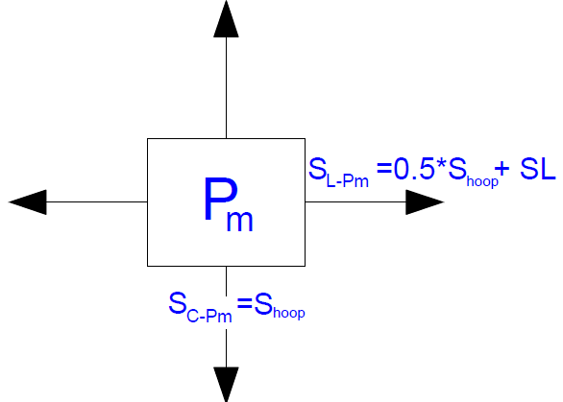 |  |  | 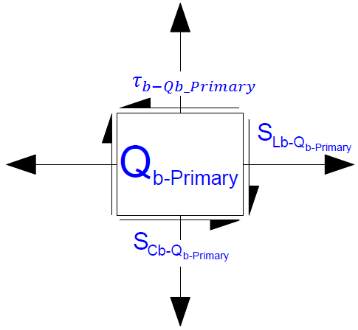 |  |  | 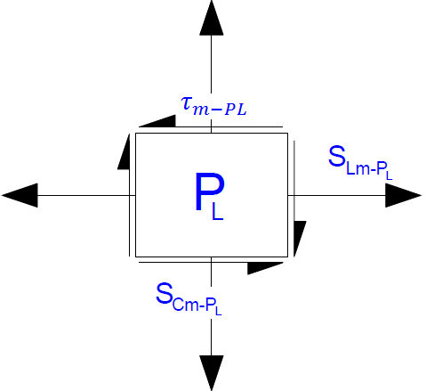 |  |  | 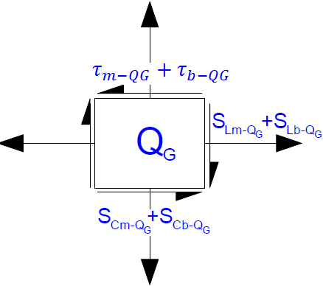 |  |  |  | 

SL (MPa) |  | 50 | SLb-Qb_Primary (MPa) |  | 0.00 | SLm-PL (MPa) |  | 0.00 | SLb-QG (MPa) |  |  | 0.00 | SLb-QL (MPa) |  | 0.00
 |  |  |  |  |  |  |  |  | SCb-QG (MPa) |  |  | 0.00 | SCb-QL (MPa) |  | 7.05
Shoop (MPa) |  | 32.00 |  |  |  |  |  |  | SLm-QG (MPa) |  |  | 0.00 | SLm-QL (MPa) |  | 0.00
$$τ_{b−QG}$$
$$τ_{b−QL}$$
 |  |  | SCb-Qb_Primary (MPa) |  | 7.05 | SCm-PL (MPa) |  | 0.13 | SCm-QG (MPa) |  |  | 0.00 | Scm-QL (MPa) |  | 0.13
$$τ_{m−QG}$$
$$τ_{m−QL}$$
SL-Pm (MPa) |  | 16.00 |  |  |  |  |  |  | (MPa) |  |  | 0.00 | (MPa) |  | 0.00
 |  |  |  |  |  |  |  |  | (MPa) |  |  | 0.00 | (MPa) |  | 0.00
$τ_{b−Qb_Primary}$
$$τ_{m−PL}$$
SC-Pm (MPa) |  | 32.00 | (MPa) |  | 0.00 | (MPa) |  | 0.00 | SL-QG (MPa) |  |  | 0.00 | SL-QL (MPa) |  | 0.00
$$τ_{QG}$$
$$τ_{QL}$$
 |  |  |  |  |  |  |  |  | SC-QG (MPa) |  |  | 0.00 | SC-QL (MPa) |  | 7.18
 |  |  |  |  |  |  |  |  | (MPa) |  |  | 0.00 | (MPa) |  | 0.00
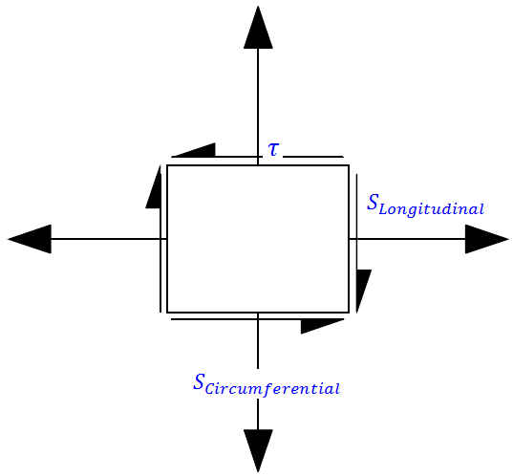 |  |  | Stress Category |  | Total Longitudinal Stress (MPa) |  | Total Circumferential Stress (MPa) |  | Total Shear Stress (MPa) |  | Von Mises Equivalent Stress (MPa) |  | Sallowable | Safty Factor | Result

$$P_{m}≤S$$
 |  |  |  |  | 66.0 |  | 32.0 |  | 0.0 |  | 57.2 |  | 137.9 | 2.4 | Pass

$$P_{L}≤1.5S$$
 |  |  |  |  | 0.0 |  | 0.1 |  | 0.0 |  | 0.1 |  | 206.9 | 1558.0 | Pass

$$P_{m}+Q≤3S$$
 |  |  |  |  | 66.0 |  | 39.2 |  | 0.0 |  | 57.5 |  | 413.7 | 7.2 | Pass

$$P_{L}+Q≤3S$$
 |  |  |  |  | 0.0 |  | 14.4 |  | 0.0 |  | 14.4 |  | 413.7 | 28.8 | Pass

Notes
1. This data calculation sheet is protected by intellectual property law including copyright. You as a user are not allowed to copy, republish and distribute this calculation sheet without permission.
2. The formula and methods which are used in this calculation sheet are based on those mentioned in the technical papers on the WWW.CALCSTRESS.COM website. User must be aware of the applied method's restrictions.
3. The owners of CALCSTRESS.COM cannot guarantee the completeness and accuracy of any information including formula and methods applied and used in this datasheet. Moreover some sheets and cells are unlocked and the formula can change easily. It has been designed for training only. It may not be complete enough for a professional service. So, it must not be used for any professional services. CALCSTRESS IS NOT RESPONSIBLE FOR ANY DAMAGES, OMISSIONS AND ERRORS ARISING FROM USING THIS CALCULATION SHEET. This sheet content may change without any prior notice.
4. This sheet content may change without any prior notice.
5. Users are highly appreciated if they let CALCSTRESS know any problems or mistakes in the this sheet.
6. This sheet excludes trunnion or structural attachment design such as weld calculations. The local stresses which are developed in a pipe shell are calculated only. Trunnion or any attachment must be designed separately.
7. Longitudinal primary stresses resulting from sustained loads and general secondary stresses may be obtained from finite element software such as CAESAR II and added here. Usually in comparison with support loads they are insignificant and can be ignored. Based on engineer’s judgments, they may be applied.
8. In case of any occasional loads such as wind, the method mentioned in ASME BPVC SEC VIII Div 2 should be referred for combined stress calculations.
9. Peak stress criteria which cover fatigue failure have not been considered in this calculation sheet. For designing a piping system, as a real engineering practice, it should be considered as mentioned in ASME BPVC SEC VIII Div 2.
10. The primary circumferential local stress in Roark's model which is mainly based on the circumferential bending moment has been considered as membrane stress in the combined stresses.
11. The input values for this sheet are not checked. User’s knowledge about the proper valid range of inputs and the methods limitations is important.
12. All local stress calculations are based on effective thickness in which pad thickness is considered. So in calculation of stress at a place where no pad is used, pad thickness must be considered zero.

